Hoja1
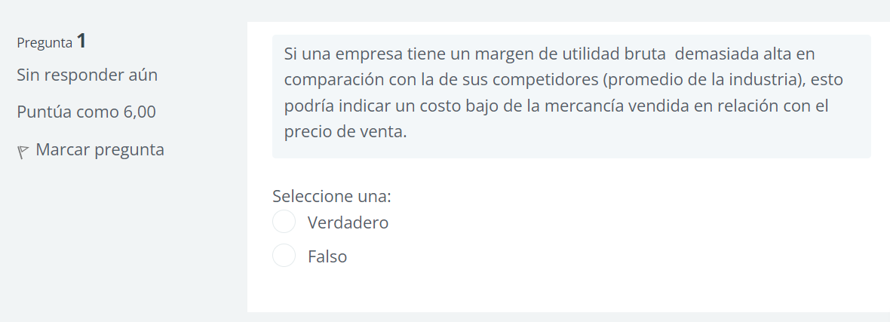

TRUE

Hoja2
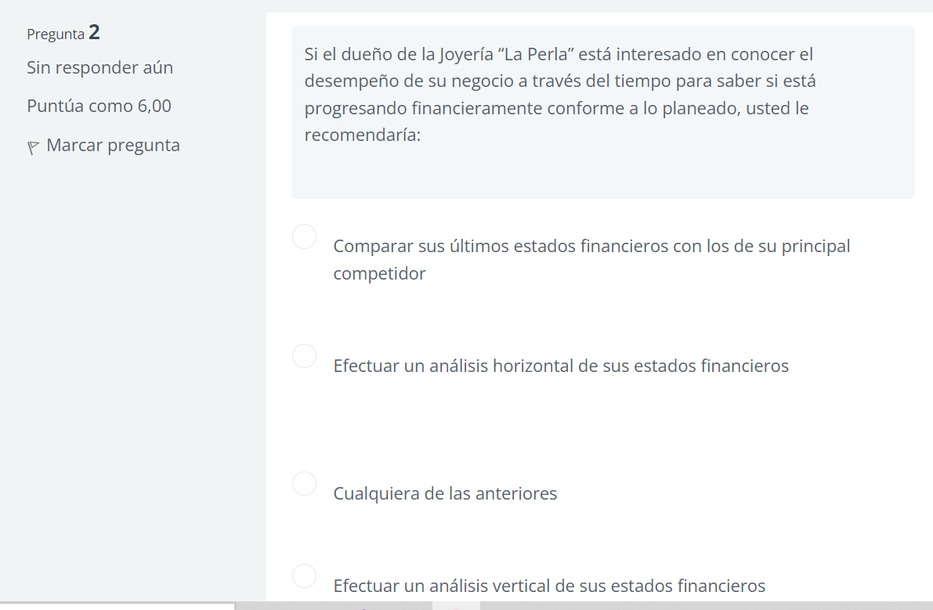

B

Hoja3
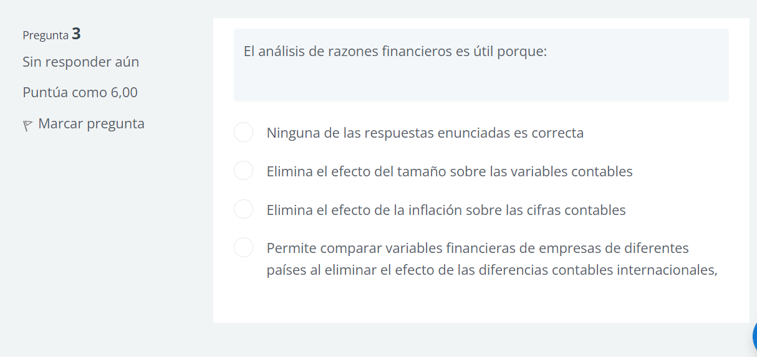

C

Hoja4
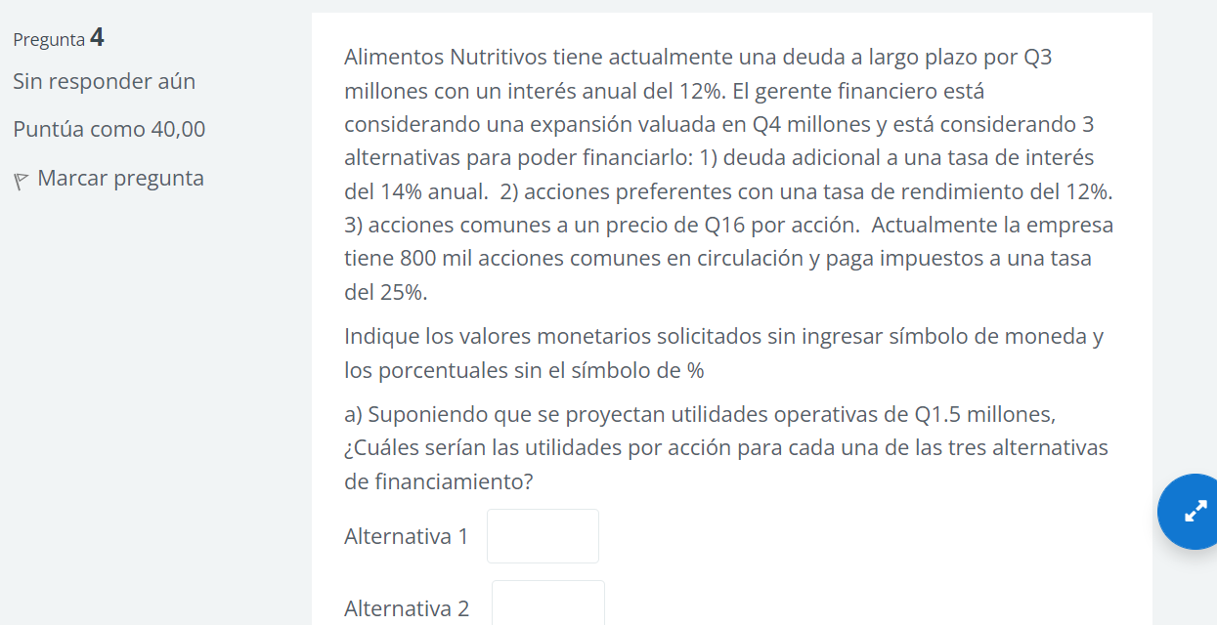
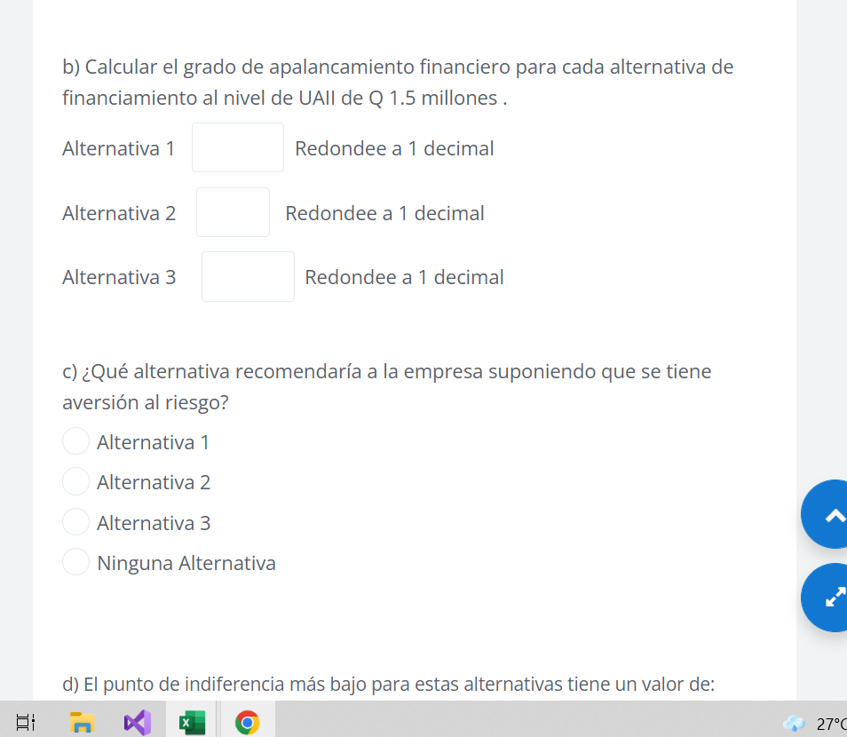
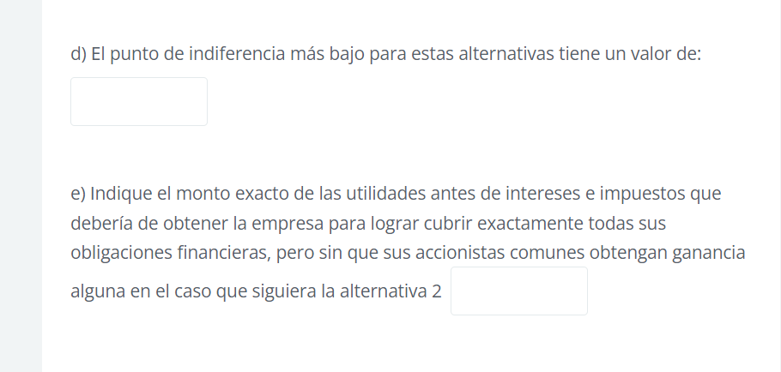

deuda a largo plazo | Q3,000,000.00
interes anual | 12% |  | Alternativa A |  |  |  | Alternativa C
acciones en circulacion | 800000 |  | Deuda | Q1,000,000.00 |  |  | acciones en circulacion | 62500
impuesto | 25% |  | deuda adicional | 14% |  |  | Precio | 16
Utilidad operativa | Q1,500,000.00
Expansion | Q4,000,000.00 |  | Alternativa B
 |  |  | Acciones preferentes | 12%
 |  |  | Dividendos preferentes | 120000
 |  |  | Deuda | Q1,000,000.00

PLAN A |  |  | PLAN B |  |  |  | Plan C
UAII | Q1,500,000.00 |  | UAII | Q1,500,000.00 |  | UAII | Q1,500,000.00
- intereses | Q500,000.00 |  | - intereses | Q360,000.00 |  | - intereses | Q360,000.00
UAI | Q1,000,000.00 |  | UAI | Q1,140,000.00 |  | UAI | Q1,140,000.00
- impuestos | Q250,000.00 |  | - impuestos | Q285,000.00 |  | - impuestos | Q285,000.00
UDAC | Q750,000.00 |  | - dividendos de accionstas | 120000 |  | UDAC | Q855,000.00
 |  |  | UDAC | Q735,000.00
Cantidad de acciones | 800000 |  |  |  |  | Cantidad de acciones | 862500
UPA | 0.94 |  | Cantidad de acciones | 800000 |  | UPA | 0.99

 |  |  | UPA | 0.92

inciso B

 | Plan A |  |  |  |  | Plan B |  |  |  |  | Plan C
 | UAII | 1,500,000.00 | 1.5 |  |  | UAII | 1,500,000.00 |  | 1.5 |  | UAII | 1,500,000.00 | 1.3
GAF | I | 360,000.00 |  |  | GAF | I | 360,000.00 |  |  | GAF | I | 360,000.00
 | DP | 200,000.00 |  |  |  | DP | 200,000.00 |  |  |  | DP | 137,500.00
 | T | 0.25 |  |  |  | T | 0.25 |  |  |  | T | 0.25

Hoja5
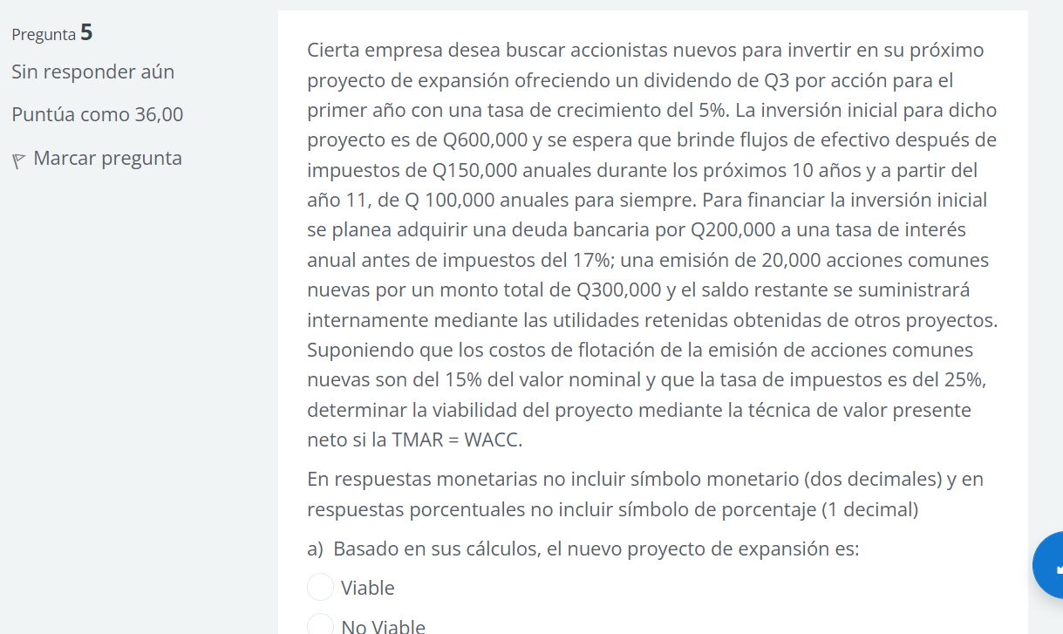
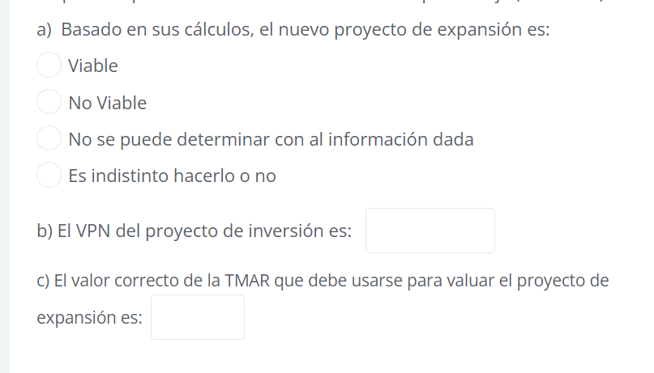

Hoja6
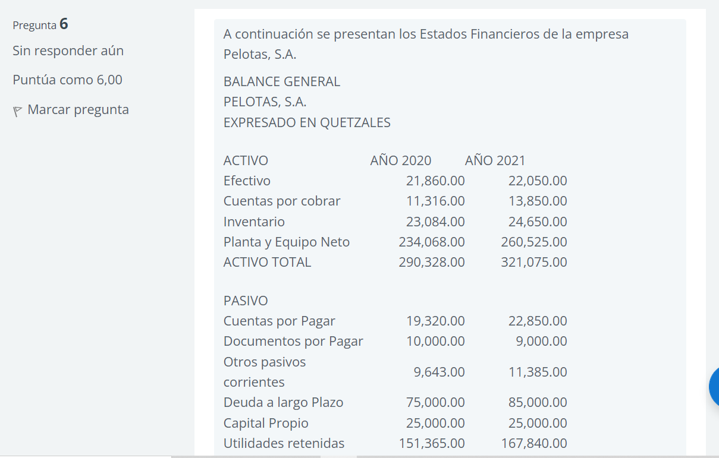
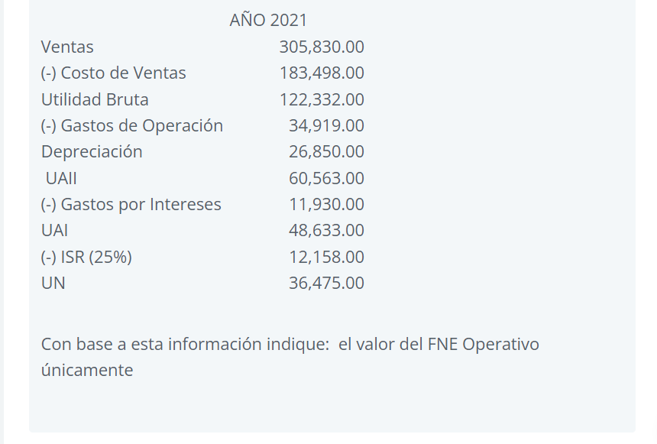

A continuación se presentan los Estados Financieros de la empresa Pelotas, S.A.
BALANCE GENERAL
PELOTAS, S.A.
EXPRESADO EN QUETZALES

ACTIVO | AÑO 2020 | AÑO 2021 | CAMBIO
Efectivo | 21,860.00 | 22,050.00 | 190 | aumenta
Cuentas por cobrar | 11,316.00 | 13,850.00 | 2534 | aumenta
Inventario | 23,084.00 | 24,650.00 | 1566 | aumenta
Planta y Equipo Neto | 234,068.00 | 260,525.00 | 26457 | aumenta
ACTIVO TOTAL | 290,328.00 | 321,075.00 | 30747 | aumenta
 |  |  | #VALUE!
PASIVO |  |  | #VALUE!
Cuentas por Pagar | 19,320.00 | 22,850.00 | 3530 | aumenta
Documentos por Pagar | 10,000.00 | 9,000.00 | -1000 | disminuye
Otros pasivos corrientes | 9,643.00 | 11,385.00 | 1742 | aumenta
Deuda a largo Plazo | 75,000.00 | 85,000.00 | 10000 | aumenta
Capital Propio | 25,000.00 | 25,000.00 | 0 | igual
Utilidades retenidas | 151,365.00 | 167,840.00 | 16475 | aumenta
PASIVO + CAPITAL | 290,328.00 | 321,075.00 | 30747 | aumenta

Ventas | año 2021
- Costo de ventas | Q305,830.00
Utilidad bruta | Q183,498.00
- gastos de operación | Q122,332.00
Depreciacion | Q34,919.00
UAII | Q26,850.00
- gastos por intereses | Q60,563.00
UAI | Q11,930.00
- ISR | Q48,633.00
UN | Q12,158.00
 | Q36,475.00

FNE de costos operativos
Utilidad Neta |  | 36,475.00
(+) Depreciación del período |  | 26,850.00
Aumento de cuentas |  | -2,534.00
Aumento por Inventario |  | -1,566.00
Aumento en cuentas por pagar |  | 3,530.00
Aumento de otro pasivos corrientes |  | 1,742.00
 |  |  | 64,497.00

